Sheet1
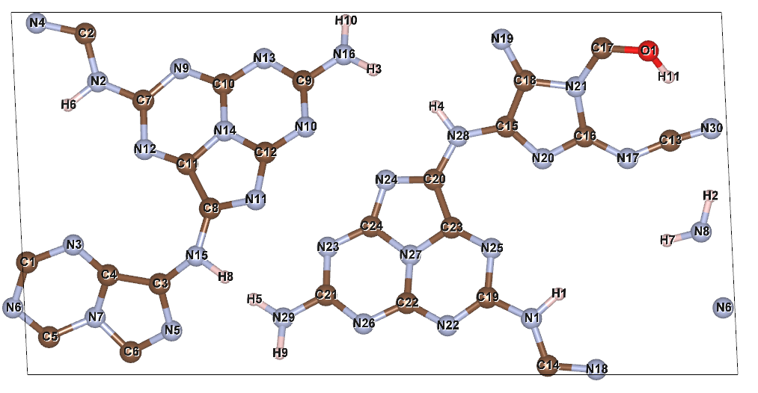
原子 | x | y | z | 磁矩*10-3（μB）
N1 | 13.85481 | 1.54584 | 8.64123 | -1
N2 | 1.92866 | 8.06647 | 7.68263 | 1
N3 | 1.25728 | 3.57236 | 8.79403 | 2
N4 | 0.24538 | 9.68229 | 7.6443 | 9
N5 | 3.96229 | 1.21099 | 8.3159 | 24
N6 | 19.12967 | 1.84037 | 8.16179 | 5
N7 | 1.85798 | 1.57835 | 7.79964 | -1
N8 | 18.52165 | 3.93125 | 8.91954 | 3
N9 | 4.20565 | 8.42455 | 7.84503 | 43
N10 | 7.64448 | 6.82251 | 9.5048 | 46
N11 | 6.27714 | 4.81803 | 9.59743 | 6
N12 | 3.2147 | 6.20404 | 8.17078 | 46
N13 | 6.50211 | 8.70525 | 8.38558 | 8
N14 | 5.41381 | 6.71117 | 8.80211 | 5
N15 | 4.63894 | 3.26994 | 9.16099 | 39
N16 | 8.69635 | 8.81194 | 9.057 | 11
N17 | 16.49886 | 5.95494 | 7.3498 | 2
N18 | 15.64157 | 0.14051 | 8.7394 | 3
N19 | 13.04193 | 9.23634 | 8.14169 | -3
N20 | 14.1655 | 5.94751 | 7.27089 | -1
N21 | 15.08066 | 7.92676 | 7.90981 | 5 | 注：原子坐标采用的是绝对坐标
N22 | 11.5477 | 1.34966 | 8.25697 | 18
N23 | 8.25298 | 3.50823 | 6.95171 | 15
N24 | 9.8552 | 5.35416 | 6.98293 | 0
N25 | 12.76035 | 3.47465 | 8.14834 | 11
N26 | 9.24053 | 1.39853 | 7.74983 | 2
N27 | 10.5263 | 3.28858 | 7.49305 | 3
N28 | 11.83248 | 6.56248 | 7.38937 | 22
N29 | 7.03135 | 1.55918 | 7.19444 | 3
N30 | 18.80312 | 6.77595 | 7.68667 | 1
C1 | -0.01552 | 3.09095 | 8.57679 | 2
C2 | 1.58692 | 9.39182 | 7.68626 | 13
C3 | 3.62948 | 2.49846 | 8.6269 | -4
C4 | 2.214 | 2.74216 | 8.41506 | 3
C5 | 0.59346 | 1.03683 | 7.83352 | 4
C6 | 2.83505 | 0.62426 | 7.83949 | 3
C7 | 3.18235 | 7.54802 | 7.89887 | 13
C8 | 5.01712 | 4.57566 | 9.13798 | 51
C9 | 7.58014 | 8.08403 | 8.98383 | 3
C10 | 5.38129 | 7.99448 | 8.32241 | -5
C11 | 4.38852 | 5.79885 | 8.6393 | 68
C12 | 6.53632 | 6.11274 | 9.35346 | 25
C13 | 17.67276 | 6.4456 | 7.50428 | 0
C14 | 14.30272 | 0.24784 | 8.49921 | 10
C15 | 13.16985 | 6.83271 | 7.50145 | -2
C16 | 15.32317 | 6.56114 | 7.50748 | 2
C17 | 15.79766 | 8.99081 | 8.4632 | 1
C18 | 13.66908 | 8.09486 | 7.87487 | 14
C19 | 12.64138 | 2.12645 | 8.33042 | 8
C20 | 11.17999 | 5.37303 | 7.33118 | 14
C21 | 8.20746 | 2.19065 | 7.29009 | 1
C22 | 10.43031 | 1.97157 | 7.8395 | -2
C23 | 11.65642 | 4.04912 | 7.6891 | 29
C24 | 9.44745 | 4.08267 | 7.10395 | 9
H1 | 14.60549 | 2.21992 | 8.77654 | 0
H2 | 18.76294 | 4.91301 | 9.01844 | 0
H3 | 9.50827 | 8.39731 | 9.49671 | 0
H4 | 11.2212 | 7.37899 | 7.32407 | 0
H5 | 6.21717 | 2.07138 | 6.88241 | 0
H6 | 1.11135 | 7.423 | 7.67772 | 0
H7 | 17.58191 | 3.69579 | 8.62549 | 0
H8 | 5.43071 | 2.6874 | 9.44733 | 0
H9 | 6.93134 | 0.58875 | 7.52829 | 0
H10 | 8.74686 | 9.7462 | 8.60786 | 0
H11 | 17.62321 | 8.19701 | 8.3484 | 0
O1 | 17.0706 | 8.91407 | 8.77406 | 0

